关系图
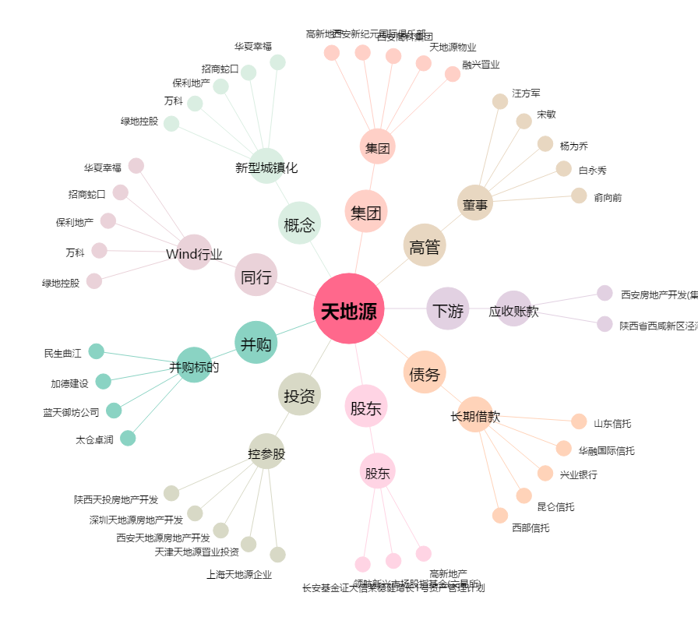
天地源[600665.SH] - 关系概览图

